Лист1
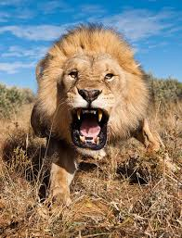
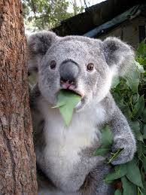
 |  |  |  |  |  |  |  |  | Тема: "животные"
 | ПО горизонтали |  |  |  |  |  |  |  |  |  | ПО вертикали
 | 1.Приходит на первое января |  |  |  |  |  |  |  |  |  | 1.Самое"хитрое"животное
 | 0 | 0 | 0 | 0 | 0 |  |  |  |  | не правильно | 0 | 0 | 0 | 0 |  |  |  |  | не правильно
 | 4."Рыба-лось" |  |  |  |  |  |  |  |  |  | 2.У него восемь ног.
 | 0 | 0 | 0 | 0 | 0 | 0 |  |  |  | не правильно | 0 | 0 | 0 | 0 | 0 | 0 | 0 | 0 | не правильно
 | 6.Птица, которая плохо слышит. |  |  |  |  |  |  |  |  |  | 5. Байкальское животное, похожее на тюленя
 | 0 | 0 | 0 | 0 | 0 | 0 | 0 |  |  | не правильно | 0 | 0 | 0 | 0 | 0 |  |  |  | не правильно
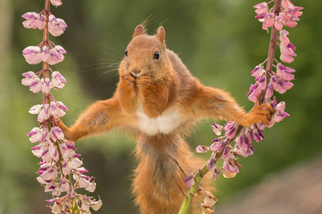
 | 7."Большая ящерица",обитает в воде. |  |  |  |  |  |  |  |  |  | 6.Северное животное похожее на моржа
 | 0 | 0 | 0 | 0 | 0 | 0 | 0 | 0 |  | не правильно | 0 | 0 | 0 | 0 | 0 | 0 |  |  | не правильно
 | 8.Царь зверей |  |  |  |  |  |  |  |  |  | 8.Пятнистый представитель кошачьих
 | 0 | 0 | 0 |  |  |  |  |  |  | не правильно | 0 | 0 | 0 | 0 | 0 | 0 | 0 |  | не правильно
 | 9.Животное,смесь с верблюдом. |  |  |  |  |  |  |  |  |  | 9. Ржёт как…
 | 0 | 0 | 0 | 0 |  |  |  |  |  | не правильно | 0 | 0 | 0 | 0 | 0 | 0 |  |  | не правильно
 | 10.Крупное животное с одним рогом на носу. |  |  |  |  |  |  |  |  |  | 11. В упряжке у Клауса
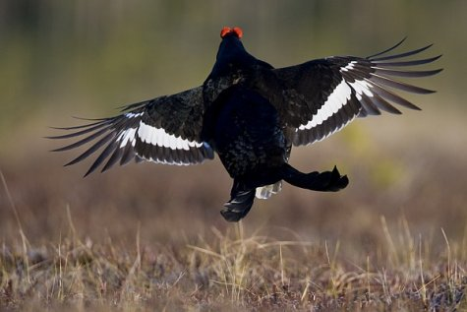
 | 0 | 0 | 0 | 0 | 0 | 0 | 0 |  |  | не правильно | 0 | 0 | 0 | 0 | 0 |  |  |  | не правильно
 | 12.Неядовитая змея, которая относится к классу пресмыкающиеся. |  |  |  |  |  |  |  |  |  | 14. | Любитель эвкалипта
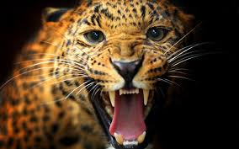
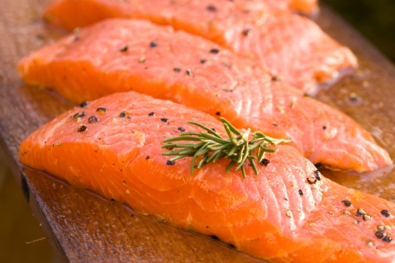
 | 0 | 0 | 0 | 0 |  |  |  |  |  | не правильно | 0 | 0 | 0 | 0 | 0 |  |  |  | не правильно
 | 13.Птица с большим,ярким клювом.
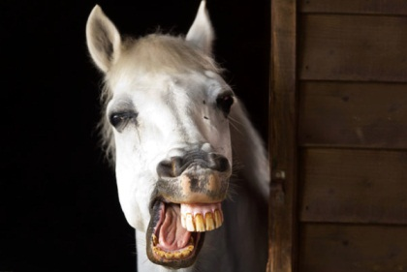
 | 0 | 0 | 0 | 0 | 0 |  |  |  |  | не правильно
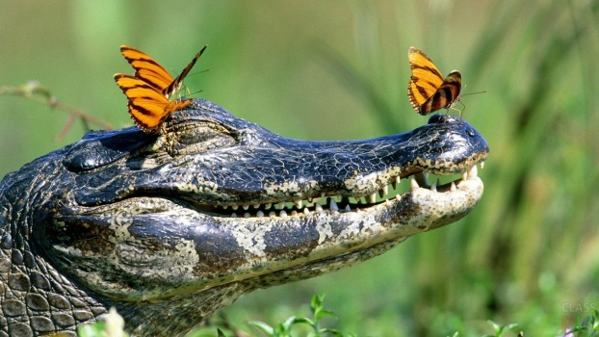
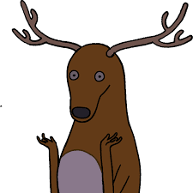
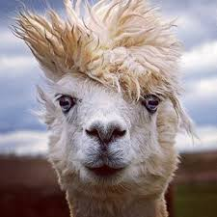
 | 15.Насекомое в черно-желтую полосу.
 | 0 | 0 | 0 |  |  |  |  |  |  | не правильно |  |  | проверь, где -то что- то не так)
 | 16.Животное,у которого большие рога
 | 0 | 0 | 0 | 0 |  |  |  |  |  | не правильно

Выполнили: Айдукова А.И.; Трунилова Е.Ю.; Залукаева В.С.

